Sheet3
S_GOTO_X
 | void DrawStateBox(StateData d, StateDetai detail)
 | {}
AI_START();
STAGE_isDone()

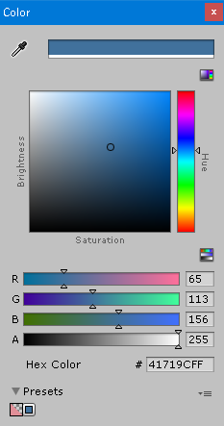
branch_xx
 |  |  | 1mm = 2.84 pt
 | 外枠 | 62 x 53
 | ステート表示枠 | 58x9
branch_xx
 | コンテンツ表示枠 | 58x20
 | ブランチ表示枠 | 58x9

 | 外枠線色 | 237,125,49
 | 外枠塗色 | 175,171,171
 | ステート枠線 | 0,0,0
背景 | ステート枠線塗 | 175,171,171

 | コンテンツ線 | 65,113,156
 | コンテンツ塗色 | 91,155,213
 | ブランチ線 | 65,113,156
 | ブランチ塗 | 255,255,255

 | 点の直径 | 4

